Planilha1
MAPA CONCEITUAL: COLESTEROL ALTO
Características antropométricas
IMC
x < 18,5 (Magreza)
18,5 ≤ x < 25 (Saudável)
25 ≤ x < 29,5 (Sobrepeso)
x ≥ 29,5 (Obesidade)
Circunferência abdominal
Feminina
x < 88 cm
x ≥ 88 cm
Masculina
x < 108 cm
x ≥ 108 cm
Peso
Idade
x ≤ 25 anos (Jovem)
26 anos ≤ x ≤ 32 anos (Adulto I)
33 anos ≤ x ≤ 45 anos (Adulto II)
46 anos ≤ x ≤ 80 anos (Adulto III)
x ≥ 81 anos (Idoso)

Sexo
Feminino
Masculino

Características sociodemográficas
Cor da pele
Branca
Amarela
Parda
Preta
Indígena

Colesterol Alto
Doenças crônicas e saúde geral
Diabetes
Hipertensão
Doença renal
Artrite ou reumatismo
Autoavaliação do estado geral de saúde
Sim
Não
Sim
Não
Sim
Não
Sim
Não
Realização de exames de saúde recente
Sim
Não
Muito boa
Boa
Regular
Ruim
Muito ruim

Tabagismo
Sim
Não
Frequência semanal com que fuma
Consumo de bebida alcóolica
Sim
Não
Frequência semanal de consumo de álcool
Número de dias
Número de dias
Estilo de vida

Algum médico já lhe deu o diagnóstico de colesterol alto?
Sim
Qual idade o(a) sr(a) tinha no primeiro diagnóstico de colesterol alto?
Não
Algum médico ou outro profissional de saúde lhe deu alguma recomendação para fazer acompanhamento regular por causa do colesterol alto?
Sim
Não
Idade (anos)
 | A doença renal crônica aqui foi calculada com base em dados clínicos - Considerou-se a taxa de filtração glomerular (TFG) menor que 60 mL/min/1,73m2 no exame de sangue e, para o cálculo, foi utilizada a equação Chronic Kidney Disease Epidemiology Collaboration (CKD-EPI)

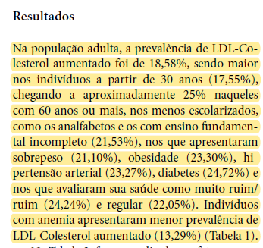

Alimentação
Frequência semanal - bebe suco de frutas natural
Número de dias
Frequência semanal - come frutas
Número de dias
Frequência semanal - come carne vermelha
Número de dias
Frequência semanal - come verduras
Número de dias
Frequência semanal - come salada
Número de dias
Frequência semanal - come peixe
Número de dias
Frequência semanal - come carne de frango
Número de dias
Frequência semanal - consome alimentos doces
Número de dias
Frequência semanal - bebe refrigerante ou suco artificial
Número de dias
Frequência semanal - substitui almoço ou jantar por sanduíches, salgados ou pizzas
Número de dias

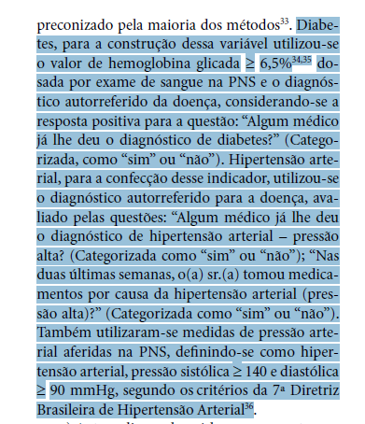

Atividade física
Frequência semanal
Duração diária das atividades
x < 3 dias
x ≥ 3 dias
x < 50 minutos
x ≥ 50 minutos
Faz trajeto a pé ou de bicicleta
Sim
Não
Faz atividade laboral pesada
Sim
Não
Pratica algum esporte
Sim
Não
Faz faxina pesada
Sim
Não
Perto do seu domicílio existe lugar público para fazer caminhada, realizar exercício ou praticar esporte?
Sim
Não

Outros fatores
A sra. já entrou na menopausa?
(Apenas sexo feminino)
Sim
Não
Não soube informar
Tratamento hormonal para sintomas da menopausa
(Apenas sexo feminino)
Sim
Não

